4. Selvkost og satser
4. SELVKOST OG SATSBEREGNING – §19a Grunntilskudd
Kommunens netto driftsutgifter per heltidsplass. Barnetall (kommunale) beregnes direkte fra BASIL via SUMPRODUCT.
Post | Beløp (kr) | Sats / art | Kommentar
A. Funksjon 201 – Administrasjon og drift
Lønn (ekskl. pensjon) | 125,070,322 | 000-089 |  | Må henge sammen med tabell i økonomirapport
Regnskapsført pensjon | 28,571,572 | 090 | Trekkes ut
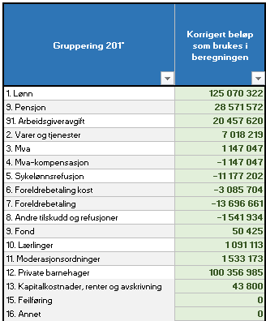
Arbeidsgiveravgift | 20,457,620 | 099
− Pensjon inkl. AGA | -32,600,164
Varer og tjenester | 7,018,219 | 100-290
Fond | 50,425
Merverdiavgift | 1,147,047 | 429
MVA-kompensasjon | -1,147,047 | 729
Sykelønnsrefusjon | -11,177,202 | 710
Andre tilskudd og refusjoner | -1,541,934
SUM 201 eks pensjon | 135,848,858
B. Funksjon 221 – Barnehagelokaler
Lønn (ekskl. pensjon) | 6,266,142 | 000-089
Regnskapsført pensjon | 1,412,496 | 090
Arbeidsgiveravgift | 1,019,701 | 099
− Pensjon inkl. AGA | -1,611,658
Varer og tjenester | 4,171,385 | 100-290
Merverdiavgift | 1,017,583 | 429
MVA-kompensasjon | -1,017,583 | 729
Sykelønnsrefusjon | -474,230 | 710
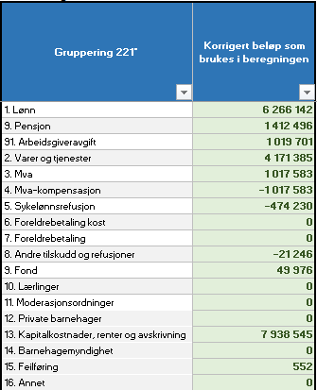
Kapitaldel innleide | 0 | 190 | Manuell korreksjon
SUM 221 | 10,783,836
C. Evt. korreksjoner fra fellesfunksjoner ol. som ikke er ført på 201 og 221 men som vedrører barnehagetilskuddet
+ IKT felles | 0 |  | Manuell korreksjon
+ Opplæring felles | 0 |  | Manuell korreksjon
+ Forsikring felles | 245,962 |  | Manuell korreksjon
+ Andre felles | 86,860 |  | Manuell korreksjon
+ Utgifter fra investeringsregnskapet | 343,954 |  | Manuell korreksjon
− Refusjoner fra NAV | 0 |  | Manuell korreksjon
− Andre tilskudd og refusjoner | 0 |  | Manuell korreksjon
Sum korreksjoner | 676,776
Sum direkte driftsutgifter | 147,309,471
+ Administrasjonspåslag | 6,923,545 | 4.70%
SUM driftsutgifter | 154,233,016
Prisjustering av driftsutgifter til år 1 | 159,631,171 | Hentes fra 0. Oppsett
Prisjustering av driftsutgifter til år 2 | 165,058,631 | Hentes fra 0. Oppsett- se veilederen for behandling i høring og vedtak

E. Barnetall kommunale barnehager – direkte fra BASIL
Heltidsplasser 0-2 år (kommunale bhg) | 245.65 | BASIL-årsmelding N-2, vektes 5/12 og N-3, vektes 7/12 i selvkost
Heltidsplasser 3-6 år (kommunale bhg) | 522.91
Vektet total (1.8×0-2 + 1×3-6) | 965.08
Andel 0-2 år | 45.82%
Andel 3-6 år | 54.18%

F. Foreldrebetaling og satsberegning
Foreldrebetaling totalt 0-2 | 3,242,581
Foreldrebetaling totalt 3-6 | 6,902,427
Kostpenger (regnskapsført og deflatert) | 3,302,290
Kostnadsandel 0-2 | 75,624,712
Kostnadsandel 3-6 | 89,433,920

★ SATS §19a grunntilskudd per heltidsplass – 0–2 år (kr) | 290,359
★ SATS §19a grunntilskudd per heltidsplass – 3–6 år (kr) | 153,534

